slide168
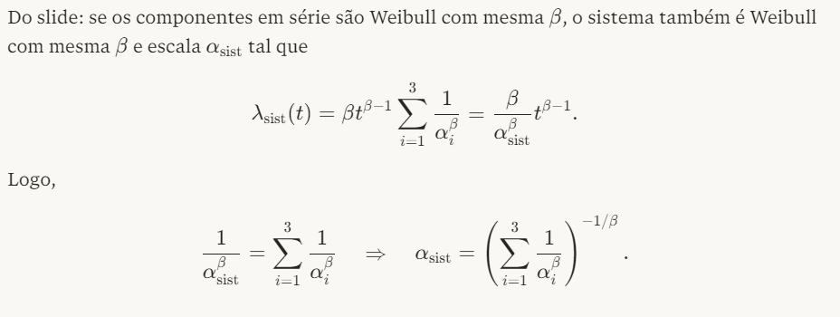
Dados
beta | 2.1
t_1 | 12000
t_2 | 18500
t_3 | 21500
R(12000)=R(18500)=R(21500)=exp(t/alfa_i)^(1/beta) | 0.9
alfa_1=t_1/{[-ln[R(t_1]^(1/beta)} | 35040.70
alfa_1=t_2/{[-ln[R(t_2]^(1/beta)} | 54021.07
alfa_1=t_3/{[-ln[R(t_3]^(1/beta)} | 62781.25
soma (1/(alfa^beta)) | 2.8602057197E-10 | 1.1524371714E-10 | 8.4053755364E-11 | 4.8531804448E-10
alfa_sys = (soma (1/(alfa_i^beta)))^(-1/beta) | 27241.15
Gama[1+1/beta] | 0.88569
MTTF(R=0.9) = alfa_sys * Gama[1+1/beta) | 24127.316

exemplo3.8_exp
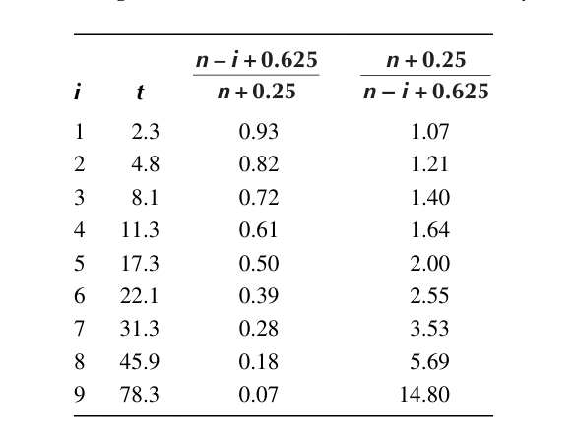
diesel gen | 9
i | t_i (dia) | R(t) | 1/R(t)
1 | 2.3 | 0.93 | 1.07
2 | 4.8 | 0.82 | 1.21
3 | 8.1 | 0.72 | 1.40
4 | 11.3 | 0.61 | 1.64
5 | 17.3 | 0.50 | 2.00
6 | 22.1 | 0.39 | 2.55
7 | 31.3 | 0.28 | 3.52
8 | 45.9 | 0.18 | 5.69
9 | 78.3 | 0.07 | 14.80

Para Plotar o grafico da EXPONENCIAL precisa fazer -LN(1/R(t))
i | t_i (dia) | LN[1/R(t)]
1 | 2.30 | FALSE
2 | 4.80 | 0.19319
3 | 8.10 | 0.33377 |  | Calcular a taxa de falha = coeficiente de inclinacao do grafico
4 | 11.30 | 0.49740 |  | 0.04 | (taxa por dia)
5 | 17.30 | 0.69315 |  | 0.0016666666667 | (taxa por horas)
6 | 22.10 | 0.93677 |  | Calcular a confiabilidade para T=193 h
7 | 31.30 | 1.25954 |  | T (hs) | 193
8 | 45.90 | 1.73912 |  | R(193) | 0.72
9 | 78.30 | 2.69463

exemplo3.9_weib
equipmentos | 10
i | t_i (horas) | F(t) | R(t)
1 | 89 | 0.06 | 0.94
2 | 132 | 0.16 | 0.84
3 | 202 | 0.26 | 0.74
4 | 263 | 0.35 | 0.65
5 | 321 | 0.45 | 0.55
6 | 362 | 0.55 | 0.45
7 | 421 | 0.65 | 0.35
8 | 473 | 0.74 | 0.26
9 | 575 | 0.84 | 0.16
10 | 663 | 0.94 | 0.06

Para Plotar o grafico da WEIBULL precisa fazer o LN(t_i) e LN(LN(1/R(t)))
i | t_i (dia) | LN{LN[1/R(t)])
1 | 4.49 | -2.76599
2 | 4.88 | -1.75670
3 | 5.31 | -1.21792 |  | BETA = coeficiente de inclinacao do grafico |  | 1.8 | Bate com o livro
4 | 5.57 | -0.82913 |  | ALFA
5 | 5.77 | -0.51073 |  | Para calcular ALFA fazer y=0.632=1.8*LN(ALFA)-10.449
6 | 5.89 | -0.22841 |  | LN(ALFA) | 6.156
7 | 6.04 | 0.03867 |  | ALFA (horas) | 471.59 |  | No livro foi 420 horas, depende muito da aproximacao do LN
8 | 6.16 | 0.30910
9 | 6.35 | 0.61073

3.10
equipamentos n | 158
i | inicio | fim | Nf | Ns | R(t) | f(t) | h(t)
 | 0 | 1750 | 17 | 158 | 1.0000 | 6.15E-05 | 6.148E-05
 | 1750 | 2250 | 54 | 141 | 0.8924 | 6.84E-04 | 7.660E-04
 | 2250 | 2750 | 27 | 87 | 0.5506 | 3.42E-04 | 6.207E-04
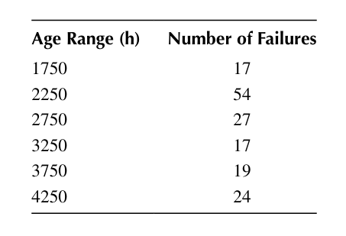
 | 2750 | 3250 | 17 | 60 | 0.3797 | 2.15E-04 | 5.667E-04
 | 3250 | 3750 | 19 | 43 | 0.2722 | 2.41E-04 | 8.837E-04
 | 3750 | 4250 | 24 | 24 | 0.1519 | 3.04E-04
 |  |  |  | 0
 | h(t)
0 | 6.148E-05
1750 | 7.660E-04
2250 | 6.207E-04
2750 | 5.667E-04
3250 | 8.837E-04
3750

3.11
WEIBULL LN{LN[1/R(t)]}
motores elet | 10
i | t_i (horas) | R(t) | 1/R(t)
0 | 0 | 1.04 | 0.96
1 | 37.5 | 0.94 | 1.06
2 | 46 | 0.84 | 1.19
3 | 48 | 0.74 | 1.34
4 | 51.5 | 0.65 | 1.55
5 | 53 | 0.55 | 1.82
6 | 54.5 | 0.45 | 2.22
 | 60
Para Plotar o grafico da WEIBULL (ver ex. 3.9)
i | LN(t_i) | LN{LN[1/R(t)]} |  | SOLUCAO
1 | 3.62434 | -2.7659893396 |  | Distribuicao WEIBULL melhor
2 | 3.82864 | -1.7567046753
EXPONENCIAL LN[1/R(t)]
3 | 3.87120 | -1.2179183156
4 | 3.94158 | -0.82913339245
5 | 3.97029 | -0.51073103242
6 | 3.99820 | -0.22840570391

Para Plotar o grafico da EXPONENCAIL (ver ex. 3.8)
i | t_i (horas) | LN[1/R(t)]
1 | 37.5 | 0.03593
2 | 46 | -0.06291
3 | 48 | -0.17261
4 | 51.5 | -0.29585
5 | 53 | -0.43643
6 | 54.5 | -0.60006

3.12
Circuitos integrados | 25
i | inicio | fim | Nf | Ns | R(t) | f(t) | h(t)
 | 0 | 100 | 10 | 25 | 1.0000 | 4.00E-03 | 4.000E-03
 | 100 | 200 | 7 | 15 | 0.6000 | 2.80E-03 | 4.667E-03
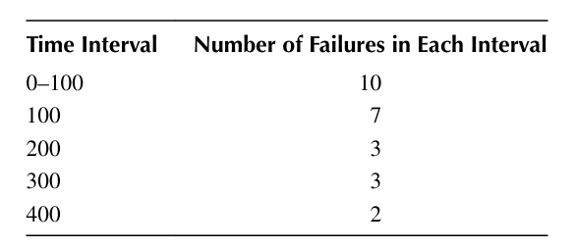
 | 200 | 300 | 3 | 8 | 0.3200 | 1.20E-03 | 3.750E-03
 | 300 | 400 | 3 | 5 | 0.2000 | 1.20E-03 | 6.000E-03
 | 400 | 500 | 2 | 2 | 0.0800 | 8.00E-04 | 1.000E-02
 | 500
 | R(t)
0 | 1.0000
100 | 0.6000
200 | 0.3200
300 | 0.2000
400 | 0.0800
500
 | h(t)
0 | 4.000E-03
100 | 4.667E-03
200 | 3.750E-03
300 | 6.000E-03
400 | 1.000E-02
500
 |  |  |  | 0

3.13
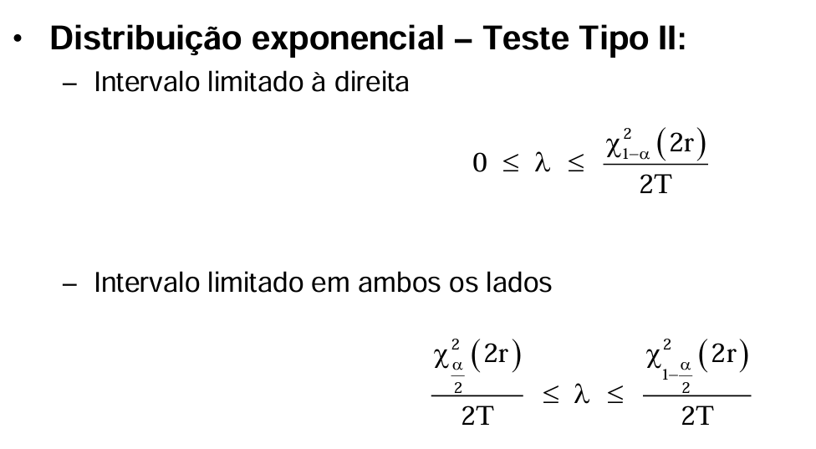
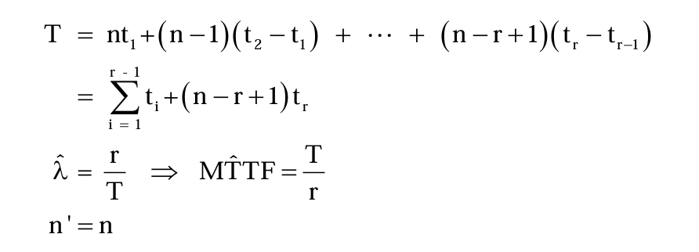
Teste de tipo II
Falha r | 1
Tempo (h) | 50000
Lambda (1/h) | 2.00E-05
Lambda_1 (1/h) de referencai | 4.60E-05
Chi^2_(1-alfa) = 2*Tempo*Lambda_1 | 4.60E+00 | Considero o intervalo limitado a direita
p_maximo | 0.8997 | Calculo alfa com formula de excel
P(Lambda < Lambda_1) = p_maximo | 0.8997 | Probabilidade que lambda nao seja maior de lambda_1

3.15
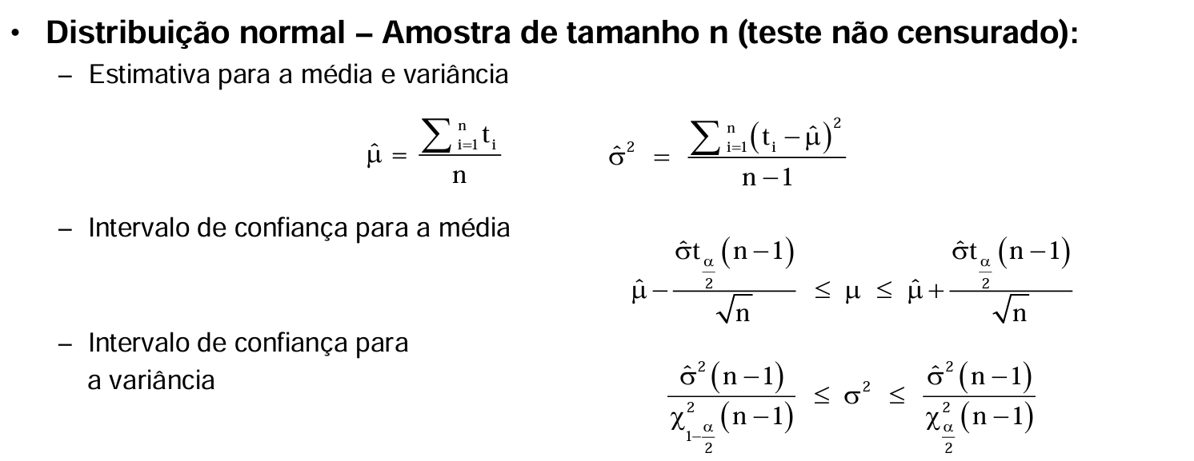
Numero de arvores | 25
graus de liberdade | 24
media cm | 0.102
desvio padrao cm | 0.005
limite confianca | 0.95
alfa (95% de conf) | 0.05
t_alfa/2 | 2.0639 | Formula do excel
limite superior (95%) cm | 0.104 | Formula ao lado

3.18
WEIBULL LN{LN[1/R(t)]}
 | LN{LN[1/R(t)]}
0.00000 | -3.4176370915
0.69315 | -2.5856188225
1.60944 | -1.5365993403
2.07944 | -0.82495450383
2.48491 | -0.096226183013
3.21888
equipamentos | 124
i | t_i(horas) | t_i (horas) | Falha | Ns | R(t) | 1/R(t)
0 | 0 | 0.4 | 1 | 123 | 0.99 | 1.01
1 | 0.4 | 1 | 3 | 120 | 0.97 | 1.03
2 | 1 | 2 | 5 | 115 | 0.93 | 1.08
3 | 2 | 5 | 15 | 100 | 0.81 | 1.24
4 | 5 | 8 | 20 | 80 | 0.65 | 1.55
5 | 8 | 12 | 30 | 50 | 0.40 | 2.48
6 | 12 | 25 | 50 | 0 | 0.00
 | 25 |  | 124.00

Para Plotar o grafico da WEIBULL (ver ex. 3.9)
i | LN(t_i) | LN{LN[1/R(t)]} |  |  |  |  | BETA = coeficiente de inclinacao do grafico |  | 1.3
1 | 0.00000 | -3.4176370915 |  |  |  |  | ALFA
2 | 0.69315 | -2.5856188225 |  |  |  |  | Para calcular ALFA fazer y=0.632=1.3*LN(ALFA)-3.4883
3 | 1.60944 | -1.5365993403 |  |  |  |  | LN(ALFA) | 3.1694615385
EXPONENCIAL LN[1/R(t)]
4 | 2.07944 | -0.82495450383 |  |  |  |  | ALFA (horas) | 23.794668393
5 | 2.48491 | -0.096226183013
6 | 3.21888

Para Plotar o grafico da EXPONENCAIL (ver ex. 3.8)
i | t_i (horas) | LN[1/R(t)]
1 | 37.5 | -0.00810
2 | 46 | -0.03279
3 | 48 | -0.07535
4 | 51.5 | -0.21511
5 | 53 | -0.43825
6 | 54.5 | -0.90826

